Методические указания
Порядок решения
1. Определяем поток наличности по проекту
Пнал. = Пч + АО – И,
Пч – чистая прибыль (ставка налога на прибыль принимаем 20%), руб;
АО – амортизационные отчисления (в нашем примере равны 0), руб;
И – инвестиции, руб.
2. Находим коэффициент дисконтирования (t = 0….n) по годам
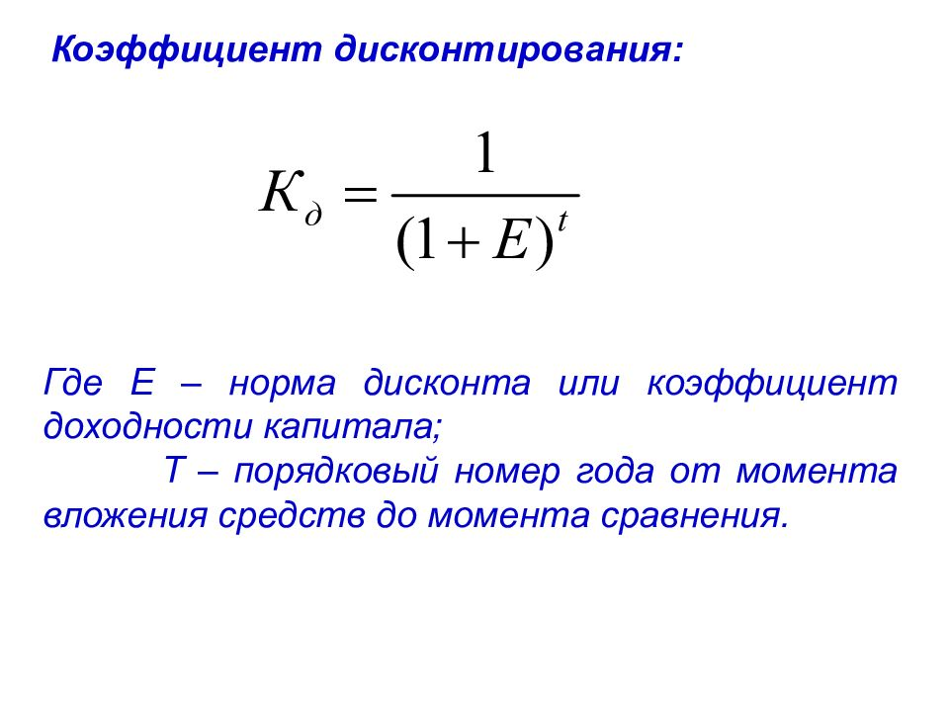

Чтс = ∑Пчt / (1 + E)t - ∑Иt / (1 + E)t
3. Дисконтируем чистую прибыль, инвестиции, поток наличности
Пч (И, Пнал) * Кд
4. Рассчитывается текущая стоимость денежных доходов (NPV) – это стоимость, полученная путем дисконтирования отдельно на каждый временной период разности всех оттоков (инвестиций) и притоков (чистой прибыли), накапливающихся за весь период функционирования объекта инвестирования Положительное значение NPV свидетельствует, что рентабельность инвестиций превышает минимальный коэффициент дисконтирования и целесообразно осуществлять данный инвестиционный проект. При значении NPV = 0, рентабельность проекта равна той минимальной норме, которая принята в качестве ставки дисконта. При отрицательном NPV рентабельность будет ниже ставки дисконта. С точки зрения инвестора вкладывать финансовый капитал в такой проект не эффективно.

5. Индекс рентабельности инвестиций (IR) – представляет собой отношение приведенных доходов к приведенным на ту же дату инвестиционным расходам (характеризует долю чистого приведенного дохода, приходящуюся на единицу дисконтированных к началу жизненного цикла проекта инвестиционных вложений). Должен быть больше 1.

6. Динамический срок окупаемости инвестиций (Ток) – период времени за который ожидается возврат вложенных средств за счет доходов, полученных от реализации инвестиционного проекта

7. Внутренняя норма рентабельности (IRR) – это норма доходности, при которой дисконтированная стоимость притоков наличности (реальных денег) равна дисконтированной стоимости оттоков, т.е. коэффициент, при котором дисконтированная стоимость чистых поступлений от инвестиционного проекта равна дисконтированной стоимости инвестиций, а величина чистой текущей стоимости (чистого дисконтированного дохода) – нулю.

В работе определяется с помощью функции ВСД
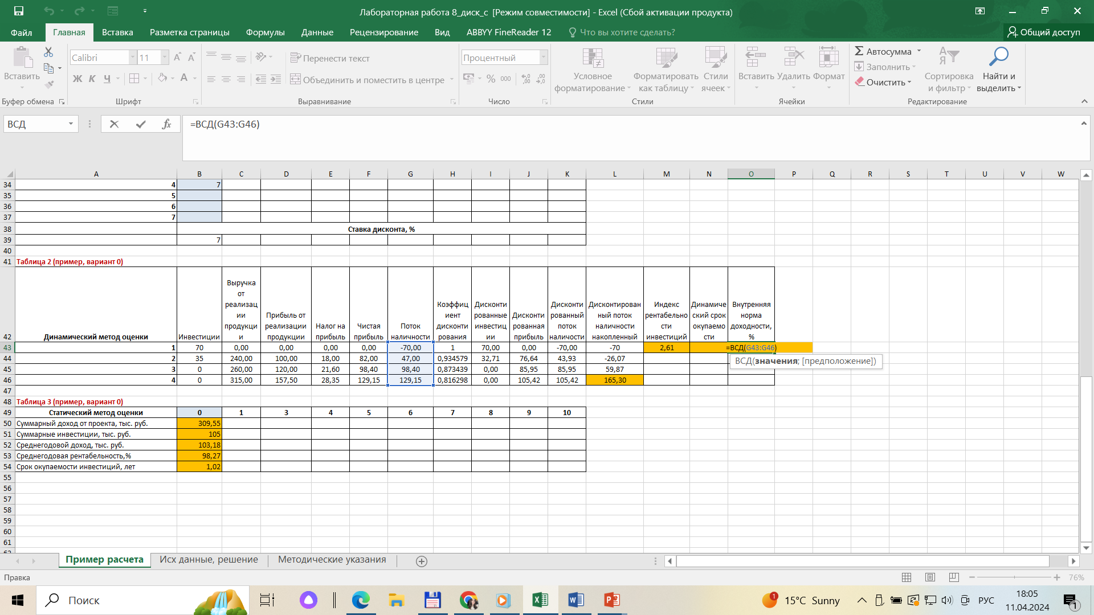

Если IRR превышает ставку банковского процента, то это свидетельствует об эффективности вложения инвестиций

8. Рассчитываем статические показатели эффективности проекта

Рентабельность инвестиций, % = Среднегодовая чистая прибыль / Инвестиции *100
Срок окупаемости инвестиций, лет = Инвестиции / Среднегодовая чистая прибыль

